测试用例
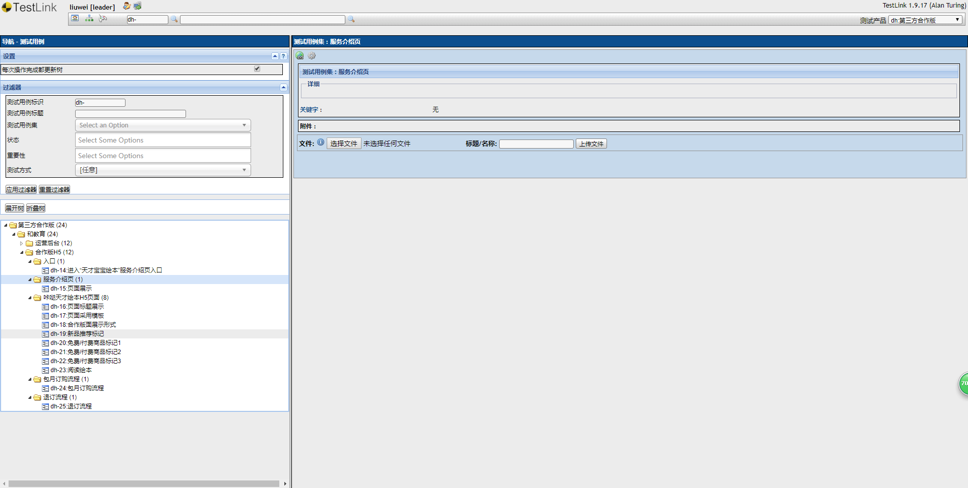
http://10.0.10.64/testlink/linkto.php?tprojectPrefix=dh&item=testsuite&id=4685

